Zinseszins
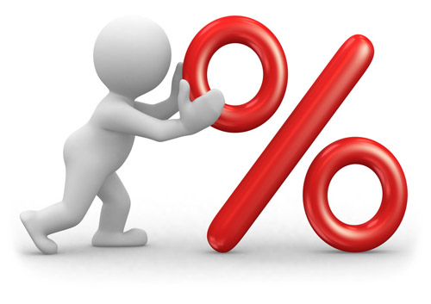

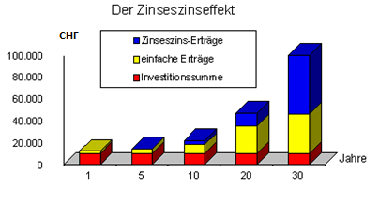
Jahr | Kapital zu Jahresbeginn | Jahreszins | Kapital am Jahresende | Zinssatz | 0.725%
1 | CHF 10,000.00 |  | CHF 10,000.00
2 | CHF 10,000.00
3 | CHF -
4 | CHF -
5 | CHF -
6 | CHF -
7 | CHF -
8 | CHF -
9 | CHF -
10 | CHF -
11 | CHF -
12 | CHF -
13 | CHF -
14 | CHF -
15 | CHF -
16 | CHF -
17 | CHF -
18 | CHF -
19 | CHF -
20 | CHF -

BMI_1
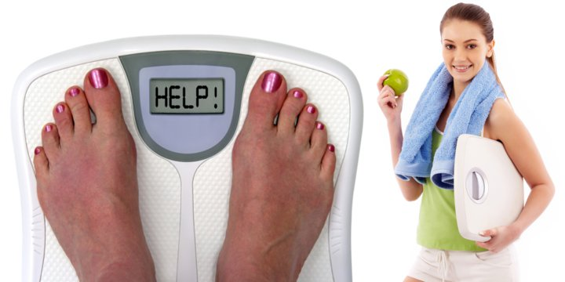
BMI Body-Mass-Index

Name | Vorname | Gewicht in kg | Grösse in m | BMI
Homberger | Julia | 74 | 1.93
Pfeiffer | Frederic | 51 | 2.03
Meyer | Cornelia | 66 | 1.92
Vollenweider | Regula | 71 | 1.77
Morger | Markus | 78 | 1.45
Bodmer | Fredy | 69 | 2.02
Schär-Aeppli | Ursula | 52 | 1.51
Mäder | Vreni | 50 | 1.56
Braun | Mary | 66 | 1.49
Briefer | Robert | 95 | 1.48
Brunner | Herbert | 101 | 1.79
Meyer | Hans | 69 | 1.93
Amrein | Samuel | 80 | 1.68
Hauser | Mary | 48 | 1.57
Mäder | Franz | 62 | 1.72

Boutique_1
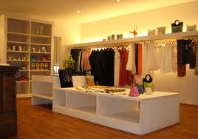
Boutique

Datum | Verkäufer | Artikel | Kunde | Menge | Umsatz
2016-03-01 | Adele | Rock | Timverb |  | CHF 556
2016-03-02 | Roberta | Pullover | KafInc |  | CHF 750
2016-03-03 | Loris | Hose | StadtLand |  | CHF 78
2016-03-04 | Dan | Rock | OpQuali |  | CHF 650
2016-03-05 | Roberta | Rock | OpQuali |  | CHF 165
2016-03-06 | Roberta | Hose | StadtLand |  | CHF 190
2016-03-07 | Dan | Hose | KafInc |  | CHF 180
2016-03-08 | Loris | Rock | StadtLand |  | CHF 78
2016-03-09 | Loris | Hose | Roberto100 |  | CHF 465
2016-03-10 | Roberta | Rock | KafInc |  | CHF 140
2016-03-11 | Roberta | Hose | Roberto100 |  | CHF 140
2016-03-12 | Roberta | Rock | Roberto100 |  | CHF 32
2016-03-13 | Roberta | Hose | Timverb |  | CHF 55
2016-03-14 | Roberta | Pullover | Timverb |  | CHF 255
2016-03-15 | Adele | Pullover | Timverb |  | CHF 321
2016-03-16 | Dan | Pullover | StadtLand |  | CHF 574
2016-03-17 | Dan | Rock | KafInc |  | CHF 680
2016-03-18 | Dan | Hose | KafInc |  | CHF 320
2016-03-19 | Roberta | Pullover | KafInc |  | CHF 720
2016-03-20 | Loris | Rock | Roberto100 |  | CHF 67
2016-03-21 | Dan | Hose | OpQuali |  | CHF 345
2016-03-22 | Loris | Hose | OpQuali |  | CHF 590
2016-03-23 | Roberta | Rock | StadtLand |  | CHF 64
2016-03-24 | Loris | Hose | Roberto100 |  | CHF 92
2016-03-25 | Roberta | Pullover | OpQuali |  | CHF 112
2016-03-26 | Adele | Rock | Timverb |  | CHF 62
2016-03-27 | Dan | Pullover | KafInc |  | CHF 175
2016-03-28 | Dan | Rock | OpQuali |  | CHF 569
2016-03-29 | Dan | Rock | StadtLand |  | CHF 632
2016-03-30 | Loris | Rock | OpQuali |  | CHF 58
2016-03-31 | Dan | Pullover | Roberto100 |  | CHF 540
2016-04-01 | Dan | Hose | StadtLand |  | CHF 425
2016-04-02 | Adele | Pullover | Timverb |  | CHF 167
2016-04-03 | Dan | Hose | StadtLand |  | CHF 99
2016-04-04 | Roberta | Hose | StadtLand |  | CHF 130
2016-04-05 | Dan | Rock | Timverb |  | CHF 98
2016-04-06 | Roberta | Hose | Timverb |  | CHF 16
2016-04-07 | Dan | Pullover | Timverb |  | CHF 745
2016-04-08 | Adele | Rock | Timverb |  | CHF 575
2016-04-09 | Dan | Rock | OpQuali |  | CHF 66
2016-04-10 | Roberta | Hose | OpQuali |  | CHF 89
2016-04-11 | Loris | Hose | StadtLand |  | CHF 40
2016-04-12 | Dan | Rock | KafInc |  | CHF 145
2016-04-13 | Roberta | Pullover | StadtLand |  | CHF 456
2016-04-14 | Roberta | Pullover | Timverb |  | CHF 315
2016-04-15 | Roberta | Hose | KafInc |  | CHF 175
2016-04-16 | Dan | Hose | Roberto100 |  | CHF 127
2016-04-17 | Roberta | Rock | OpQuali |  | CHF 421
2016-04-18 | Loris | Rock | Roberto100 |  | CHF 276
2016-04-19 | Dan | Hose | Timverb |  | CHF 134
2016-04-20 | Loris | Pullover | OpQuali |  | CHF 124
2016-04-21 | Loris | Rock | Roberto100 |  | CHF 99
2016-04-22 | Adele | Hose | KafInc |  | CHF 344
2016-04-23 | Roberta | Hose | Roberto100 |  | CHF 222
2016-04-24 | Roberta | Rock | Roberto100 |  | CHF 243
2016-04-25 | Roberta | Rock | Timverb |  | CHF 216
2016-04-26 | Dan | Pullover | OpQuali |  | CHF 676
2016-04-27 | Dan | Rock | Roberto100 |  | CHF 230
2016-04-28 | Loris | Pullover | StadtLand |  | CHF 55
2016-04-29 | Roberta | Hose | Timverb |  | CHF 87
2016-04-30 | Dan | Rock | Roberto100 |  | CHF 35

